Emprendepyme shop
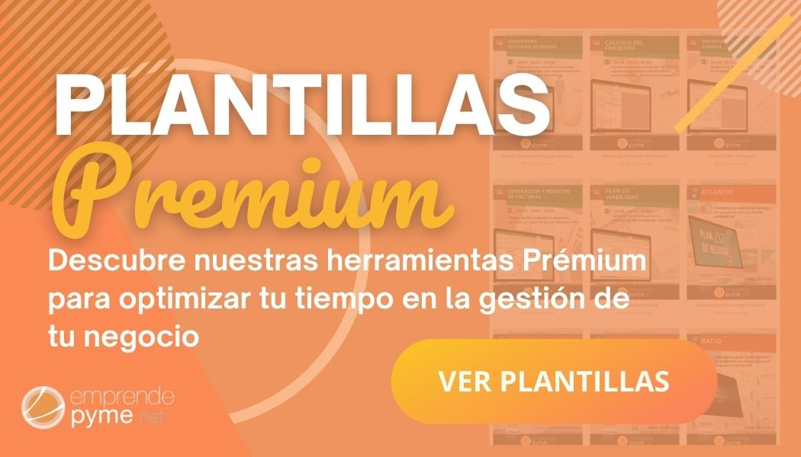

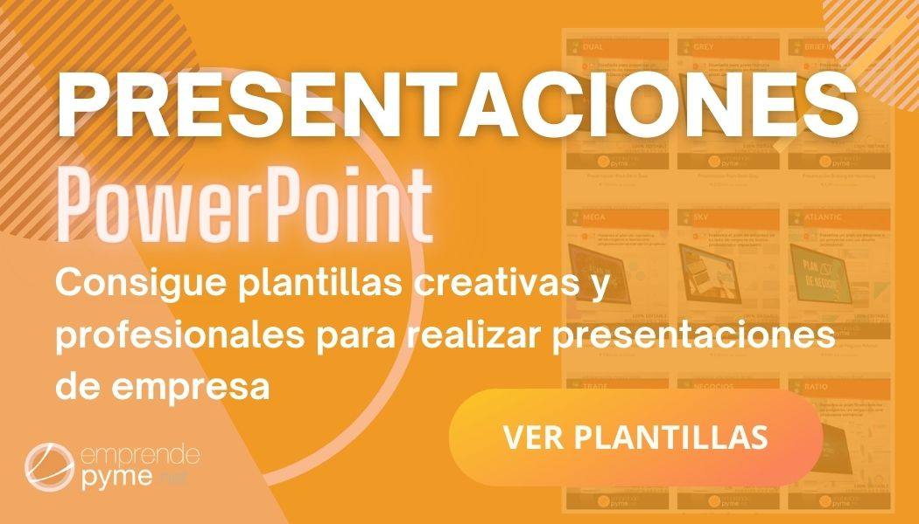

VISITA emprendepymeshop

Gráficas
 |  | "CLIMA LABORAL"

EMPRESA: | 0 |  | FECHA: | 0

DIRECCIÓN: | 0

 | Preguntas
1 | 100.00
2 | 85.83
3 | 85.48
4 | 70.16
5 | 61.29
6 | 75.81
7 | 78.23
8 | 54.03
9 | 66.94
10 | 64.52
11 | 77.42
12 | 66.13
13 | 62.90
14 | 63.71
15 | 66.38
16 | 59.17
17 | 49.14
18 | 79.17
19 | 33.33
20 | 50.00
21 | 60.34
22 | 49.14
23 | 57.50
24 | 59.17
25 | 53.33
26 | 62.50
27 | 36.67
28 | 45.83
29 | 62.50
30 | 48.28

 |  | "DIMENSIONES"

EMPRESA: | 0 |  | FECHA: | 0

DIRECCIÓN: | 0

 | Series1
Compromiso | 79.25
Motivación | 67.03
Aprendizaje | 68.63
Comunicación | 64.35
Participación | 60.33
Salud / Seguridad | 65.82
Compensación | 54.68
Bienestar | 59.68
Género | 54.26
Rel. Laboral | 54.26
 | Series1
Individual | 74.23
Grupal | 60.73
Empresa | 53.53
TOTAL | 62.83

 |  | "FORTALEZAS Y DEBILIDADES"

EMPRESA: | 0 |  | FECHA: | 0

DIRECCIÓN: | 0

FORTALEZAS
 | Series1
Me siento orgulloso de trabajar en esta empresa | 85.83
Aprendo todos los días mejoras formas de hacer el trabajo | 85.48
Mi puesto de trabajo es interesante y desafiante | 81.45

DEBILIDADES
 | Series1
Hay reconocimiento a mi grupo de trabajo al superar las metas esperadas | 49.14
En la empresa hay un ambiente abierto a la creatividad de los trabajadores y empleados | 49.14
La empresa es honesta al cumplir con los acuerdos generados con el personal | 48.28
La empresa contrata personal con capacidades diferentes | 45.83
Se comparten los beneficios con el personal cuando los resultados superan las metas | 36.67
Las tareas en mi area de trabajo las pueden realizar indistintamente un hombre o una mujer | 33.33

